Sheet1
圆锥外螺纹和圆柱内螺纹的基本尺寸及其公差(摘自GB/T 7306.1-2000)
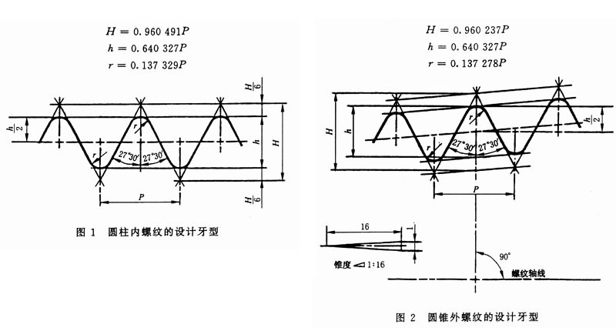

尺寸代号 | 每25.4mm内所包含的牙数n | 螺距P | 牙高h | 基准平面内的基本直径 |  |  | 基准距离 |  |  |  |  | 装配余量 |  | 外螺纹的有效螺纹≥ |  |  | 圆柱内螺纹直径的极限偏差±
 |  |  |  | 大径(基准直径)d=D | 中径d2=D2 | 小径d1=D1 | 基本 | 极限偏差±T1/2 |  | 最大 | 最小 |  |  | 基准距离 |  |  | 径向 | 轴向圈数T2/2
 |  |  |  |  |  |  |  |  |  |  |  |  |  | 基本 | 最大 | 最小
 |  | mm | mm | mm | mm | mm | mm | mm | 圈数 | mm | mm | mm | 圈数 | mm | mm | mm | mm
1/16 | 28 | 0.907 | 0.581 | 7.723 | 7.142 | 6.561 | 4 | 0.9 | 1 | 4.9 | 3.1 | 2.5 | 2.75 | 6.5 | 7.4 | 5.6 | 0.071 | 1.25
1/8 | 28 | 0.907 | 0.581 | 9.728 | 9.147 | 8.566 | 4 | 0.9 | 1 | 4.9 | 3.1 | 2.5 | 2.75 | 6.5 | 7.4 | 5.6 | 0.071 | 1.25
1/4 | 19 | 1.337 | 0.856 | 13.157 | 12.301 | 11.445 | 6 | 1.3 | 1 | 7.3 | 4.7 | 3.7 | 2.75 | 9.7 | 11 | 8.4 | 0.104 | 1.25
3/8 | 19 | 1.337 | 0.856 | 16.662 | 15.806 | 14.95 | 6.4 | 1.3 | 1 | 7.7 | 5.1 | 3.7 | 2.75 | 10.1 | 11.4 | 8.8 | 0.104 | 1.25
1/2 | 14 | 1.814 | 1.162 | 20.955 | 19.793 | 18.631 | 8.2 | 1.8 | 1 | 10 | 6.4 | 5 | 2.75 | 13.2 | 15 | 11.4 | 0.104 | 1.25
3/4 | 14 | 1.814 | 1.162 | 26.441 | 25.279 | 24.117 | 9.5 | 1.8 | 1 | 11.3 | 7.7 | 5 | 2.75 | 14.5 | 16.3 | 12.7 | 0.142 | 1.25
1 | 11 | 2.309 | 1.479 | 33.249 | 31.77 | 30.291 | 10.4 | 2.3 | 1 | 12.7 | 8.1 | 6.4 | 2.75 | 16.8 | 19.1 | 14.5 | 0.142 | 1.25
1.25 | 11 | 2.309 | 1.479 | 41.91 | 40.431 | 38.952 | 12.7 | 2.3 | 1 | 15 | 10.4 | 6.4 | 2.75 | 19.1 | 21.4 | 16.8 | 0.18 | 1.25
1.5 | 11 | 2.309 | 1.479 | 47.803 | 46.324 | 44.845 | 12.7 | 2.3 | 1 | 15 | 10.4 | 6.4 | 2.75 | 19.1 | 21.4 | 16.8 | 0.18 | 1.25
2 | 11 | 2.309 | 1.479 | 59.614 | 58.135 | 56.656 | 15.9 | 2.3 | 1 | 18.2 | 13.6 | 7.5 | 3.25 | 23.4 | 25.7 | 21.1 | 0.18 | 1.25
2.5 | 11 | 2.309 | 1.479 | 75.184 | 73.705 | 72.226 | 17.5 | 3.5 | 1.5 | 21 | 14 | 9.2 | 4 | 26.7 | 30.2 | 23.2 | 0.18 | 1.25
3 | 11 | 2.309 | 1.479 | 87.884 | 86.405 | 84.926 | 20.6 | 3.5 | 1.5 | 24.1 | 17.1 | 9.2 | 4 | 29.8 | 33.3 | 26.3 | 0.216 | 1.5
4 | 11 | 2.309 | 1.479 | 113.03 | 111.551 | 110.072 | 25.4 | 3.5 | 1.5 | 28.9 | 21.9 | 10.4 | 4.5 | 35.8 | 39.3 | 32.3 | 0.216 | 1.5
5 | 11 | 2.309 | 1.479 | 138.43 | 136.951 | 135.472 | 28.6 | 3.5 | 1.5 | 32.1 | 25.1 | 11.5 | 5 | 40.1 | 43.6 | 36.6 | 0.216 | 1.5
6 | 11 | 2.309 | 1.479 | 163.83 | 162.351 | 160.872 | 28.6 | 3.5 | 1.5 | 32.1 | 25.1 | 11.5 | 5 | 40.1 | 43.6 | 36.6 | 0.216 | 1.5

圆锥内螺纹和圆锥外螺纹的基本尺寸及其公差(摘自GB/T 7306.2-2000)
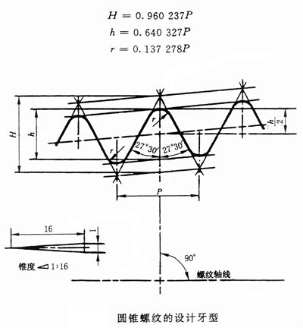

尺寸代号 | 每25.4mm内所包含的牙数n | 螺距P | 牙高h | 基准平面内的基本直径 |  |  | 基准距离 |  |  |  |  | 装配余量 |  | 外螺纹的有效螺纹≥ |  |  | 圆锥内螺纹基准平面轴向位置的极限偏差±T2/2
 |  |  |  | 大径(基准直径)d=D | 中径d2=D2 | 小径d1=D1 | 基本 | 极限偏差±T1/2 |  | 最大 | 最小 |  |  | 基准距离
 |  |  |  |  |  |  |  |  |  |  |  |  |  | 基本 | 最大 | 最小
 |  | mm | mm | mm | mm | mm | mm | mm | 圈数 | mm | mm | mm | 圈数 | mm | mm | mm | mm | 圈数
1/16 | 28 | 0.907 | 0.581 | 7.723 | 7.142 | 6.561 | 4 | 0.9 | 1 | 4.9 | 3.1 | 2.5 | 2.75 | 6.5 | 7.4 | 5.6 | 1.1 | 1.25
1/8 | 28 | 0.907 | 0.581 | 9.728 | 9.147 | 8.566 | 4 | 0.9 | 1 | 4.9 | 3.1 | 2.5 | 2.75 | 6.5 | 7.4 | 5.6 | 1.1 | 1.25
1/4 | 19 | 1.337 | 0.856 | 13.157 | 12.301 | 11.445 | 6 | 1.3 | 1 | 7.3 | 4.7 | 3.7 | 2.75 | 9.7 | 11 | 8.4 | 1.7 | 1.25
3/8 | 19 | 1.337 | 0.856 | 16.662 | 15.806 | 14.95 | 6.4 | 1.3 | 1 | 7.7 | 5.1 | 3.7 | 2.75 | 10.1 | 11.4 | 8.8 | 1.7 | 1.25
1/2 | 14 | 1.814 | 1.162 | 20.955 | 19.793 | 18.631 | 8.2 | 1.8 | 1 | 10 | 6.4 | 5 | 2.75 | 13.2 | 15 | 11.4 | 2.3 | 1.25
3/4 | 14 | 1.814 | 1.162 | 26.441 | 25.279 | 24.117 | 9.5 | 1.8 | 1 | 11.3 | 7.7 | 5 | 2.75 | 14.5 | 16.3 | 12.7 | 2.3 | 1.25
1 | 11 | 2.309 | 1.479 | 33.249 | 31.77 | 30.291 | 10.4 | 2.3 | 1 | 12.7 | 8.1 | 6.4 | 2.75 | 16.8 | 19.1 | 14.5 | 2.9 | 1.25
1.25 | 11 | 2.309 | 1.479 | 41.91 | 40.431 | 38.952 | 12.7 | 2.3 | 1 | 15 | 10.4 | 6.4 | 2.75 | 19.1 | 21.4 | 16.8 | 2.9 | 1.25
1.5 | 11 | 2.309 | 1.479 | 47.803 | 46.324 | 44.845 | 12.7 | 2.3 | 1 | 15 | 10.4 | 6.4 | 2.75 | 19.1 | 21.4 | 16.8 | 2.9 | 1.25
2 | 11 | 2.309 | 1.479 | 59.614 | 58.135 | 56.656 | 15.9 | 2.3 | 1 | 18.2 | 13.6 | 7.5 | 3.25 | 23.4 | 25.7 | 21.1 | 2.9 | 1.25
2.5 | 11 | 2.309 | 1.479 | 75.184 | 73.705 | 72.226 | 17.5 | 3.5 | 1.5 | 21 | 14 | 9.2 | 4 | 26.7 | 30.2 | 23.2 | 3.5 | 1.5
3 | 11 | 2.309 | 1.479 | 87.884 | 86.405 | 84.926 | 20.6 | 3.5 | 1.5 | 24.1 | 17.1 | 9.2 | 4 | 29.8 | 33.3 | 26.3 | 3.5 | 1.5
4 | 11 | 2.309 | 1.479 | 113.03 | 111.551 | 110.072 | 25.4 | 3.5 | 1.5 | 28.9 | 21.9 | 10.4 | 4.5 | 35.8 | 39.3 | 32.3 | 3.5 | 1.5
5 | 11 | 2.309 | 1.479 | 138.43 | 136.951 | 135.472 | 28.6 | 3.5 | 1.5 | 32.1 | 25.1 | 11.5 | 5 | 40.1 | 43.6 | 36.6 | 3.5 | 1.5
6 | 11 | 2.309 | 1.479 | 163.83 | 162.351 | 160.872 | 28.6 | 3.5 | 1.5 | 32.1 | 25.1 | 11.5 | 5 | 40.1 | 43.6 | 36.6

